USGS gage rating curve
Datum | 7,473.25
agency_cd | site_no | measurement_nu | measurement_dt | gage_height_va | Elev | discharge_va
USGS | 9080400 | 604 | 3/8/21 | 0.92 | 7,474.17 | 36.9 | Elev | Discharge | 151.18825703 | -2260000.206 | 8445763348.3
USGS | 9080400 | 257 | 1985-04-23 | 0.97 | 7,474.22 | 42.5 | 7474 | 0
USGS | 9080400 | 432 | 11/14/02 | 0.97 | 7,474.22 | 42.9 | 7474.1 | 47.382827759
USGS | 9080400 | 433 | 1/15/03 | 0.97 | 7,474.22 | 40.4 | 7474.2 | 48.104484558
USGS | 9080400 | 523 | 2/1/13 | 0.97 | 7,474.22 | 40.7 | 7474.3 | 51.849903107
USGS | 9080400 | 434 | 4/3/03 | 0.98 | 7,474.23 | 42.6 | 7474.4 | 58.619088173
USGS | 9080400 | 511 | 4/18/12 | 0.98 | 7,474.23 | 39.4 | 7474.5 | 68.41204071
USGS | 9080400 | 522 | 12/4/12 | 0.99 | 7,474.24 | 42.1 | 7474.6 | 81.228754997
USGS | 9080400 | 576 | 11/26/18 | 0.99 | 7,474.24 | 39.4 | 7474.7 | 97.069236755
USGS | 9080400 | 524 | 4/11/13 | 1 | 7,474.25 | 42.9 | 7474.8 | 115.93348122
USGS | 9080400 | 612 | 12/6/21 | 1 | 7,474.25 | 46 | 7474.9 | 137.8214941
USGS | 9080400 | 605 | 3/31/21 | 1.01 | 7,474.26 | 43.6 | 7475 | 162.73326874
USGS | 9080400 | 600 | 10/29/20 | 1.03 | 7,474.28 | 51.7 | 7475.1 | 190.66881084
USGS | 9080400 | 615 | 3/29/22 | 1.03 | 7,474.28 | 49.7 | 7475.2 | 221.62811661
USGS | 9080400 | 601 | 10/29/20 | 1.04 | 7,474.29 | 46.7 | 7475.3 | 255.61118889
USGS | 9080400 | 602 | 12/2/20 | 1.05 | 7,474.30 | 50.3 | 7475.4 | 292.61802673
USGS | 9080400 | 521 | 10/30/12 | 1.06 | 7,474.31 | 52.6 | 7475.5 | 332.64862728
USGS | 9080400 | 424 | 3/28/02 | 1.09 | 7,474.34 | 54.5 | 7475.6 | 375.7029953
USGS | 9080400 | 578 | 3/26/19 | 1.09 | 7,474.34 | 51.8 | 7475.7 | 421.78112602
USGS | 9080400 | 423 | 3/8/02 | 1.14 | 7,474.39 | 58.8 | 7475.8 | 470.88302422
USGS | 9080400 | 568 | 4/24/18 | 1.15 | 7,474.40 | 67.6 | 7475.9 | 523.00868607
USGS | 9080400 | 569 | 4/24/18 | 1.15 | 7,474.40 | 66.7 | 7476 | 578.15811443
USGS | 9080400 | 376 | 11/13/96 | 1.16 | 7,474.41 | 57 | 7476.1 | 636.33130646
USGS | 9080400 | 603 | 2/2/21 | 1.19 | 7,474.44 | 68.3 | 7476.2 | 697.528265
USGS | 9080400 | 549 | 12/3/15 | 1.2 | 7,474.45 | 70 | 7476.3 | 761.7489872
USGS | 9080400 | 577 | 1/31/19 | 1.2 | 7,474.45 | 64.1 | 7476.4 | 828.99347591
USGS | 9080400 | 613 | 2/7/22 | 1.2 | 7,474.45 | 72.7 | 7476.5 | 899.26172829
USGS | 9080400 | 614 | 2/7/22 | 1.2 | 7,474.45 | 64.1 | 7476.6 | 972.55374718
USGS | 9080400 | 550 | 1/28/16 | 1.21 | 7,474.46 | 75 | 7476.7 | 1048.8695326
USGS | 9080400 | 351 | 11/18/93 | 1.22 | 7,474.47 | 61.7 | 7476.8 | 1128.2090797
USGS | 9080400 | 307 | 1989-10-30 | 1.23 | 7,474.48 | 83.4 | 7476.9 | 1210.5723944
USGS | 9080400 | 551 | 4/4/16 | 1.23 | 7,474.48 | 74.3 | 7477 | 1295.9594727
USGS | 9080400 | 606 | 4/20/21 | 1.24 | 7,474.49 | 73.7 | 7477.1 | 1384.3703175
USGS | 9080400 | 308 | 1989-12-04 | 1.25 | 7,474.50 | 85.7 | 7477.2 | 1475.8049259
USGS | 9080400 | 310 | 1990-03-05 | 1.25 | 7,474.50 | 83 | 7477.3 | 1570.2633018
USGS | 9080400 | 309 | 1990-01-22 | 1.26 | 7,474.51 | 77.8 | 7477.4 | 1667.7454395
USGS | 9080400 | 558 | 1/27/17 | 1.26 | 7,474.51 | 81 | 7477.5 | 1768.2513447
USGS | 9080400 | 311 | 1990-04-09 | 1.28 | 7,474.53 | 82.2 | 7477.6 | 1871.7810144
USGS | 9080400 | 446 | 12/10/04 | 1.28 | 7,474.53 | 72.5 | 7477.7 | 1978.3344498
USGS | 9080400 | 557 | 11/17/16 | 1.28 | 7,474.53 | 90.3 | 7477.8 | 2087.9116488
USGS | 9080400 | 360 | 1/18/95 | 1.29 | 7,474.54 | 73.2 | 7477.9 | 2200.5126152
USGS | 9080400 | 396 | 1/6/99 | 1.29 | 7,474.54 | 78.4 | 7478 | 2316.1373463
USGS | 9080400 | 397 | 2/25/99 | 1.29 | 7,474.54 | 83.7 | 7478.1 | 2434.785841
USGS | 9080400 | 447 | 2/3/05 | 1.29 | 7,474.54 | 76.1 | 7478.2 | 2556.4581032
USGS | 9080400 | 483 | 11/20/08 | 1.29 | 7,474.54 | 73.6 | 7478.3 | 2681.1541271
USGS | 9080400 | 484 | 1/9/09 | 1.29 | 7,474.54 | 79 | 7478.4 | 2808.8739185
USGS | 9080400 | 494 | 2/3/10 | 1.29 | 7,474.54 | 72.3 | 7478.5 | 2939.6174736
USGS | 9080400 | 611 | 10/19/21 | 1.29 | 7,474.54 | 83.5 | 7478.6 | 3073.3847961
USGS | 9080400 | 361 | 3/22/95 | 1.3 | 7,474.55 | 69.1 | 7478.7 | 3210.1758814
USGS | 9080400 | 398 | 4/8/99 | 1.3 | 7,474.55 | 91.9 | 7478.8 | 3349.9907341
USGS | 9080400 | 414 | 1/5/01 | 1.3 | 7,474.55 | 72.6 | 7478.9 | 3492.8293514
USGS | 9080400 | 415 | 3/8/01 | 1.3 | 7,474.55 | 67.7 | 7479 | 3638.6917324
USGS | 9080400 | 416 | 4/3/01 | 1.3 | 7,474.55 | 74.1 | 7479.1 | 3787.5778809
USGS | 9080400 | 493 | 12/2/09 | 1.3 | 7,474.55 | 70 | 7479.2 | 3939.487792
USGS | 9080400 | 495 | 4/15/10 | 1.3 | 7,474.55 | 79.1 | 7479.3 | 4094.4214687
USGS | 9080400 | 520 | 10/3/12 | 1.3 | 7,474.55 | 79.9 | 7479.4 | 4252.378911
USGS | 9080400 | 502 | 2/2/11 | 1.31 | 7,474.56 | 81.2 | 7479.5 | 4413.3601189
USGS | 9080400 | 413 | 11/2/00 | 1.32 | 7,474.57 | 73.5 | 7479.6 | 4577.3650904
USGS | 9080400 | 448 | 4/13/05 | 1.32 | 7,474.57 | 79.1 | 7479.7 | 4744.3938293
USGS | 9080400 | 501 | 11/22/10 | 1.32 | 7,474.57 | 78.3 | 7479.8 | 4914.446332
USGS | 9080400 | 559 | 3/21/17 | 1.32 | 7,474.57 | 88.4 | 7479.9 | 5087.5226011
USGS | 9080400 | 586 | 10/17/19 | 1.32 | 7,474.57 | 81.1 | 7480 | 5263.622632
USGS | 9080400 | 395 | 11/16/98 | 1.33 | 7,474.58 | 83.5 | 7480.1 | 5442.7464314
USGS | 9080400 | 566 | 1/11/18 | 1.33 | 7,474.58 | 84.7 | 7480.2 | 5624.8939962
USGS | 9080400 | 567 | 2/28/18 | 1.33 | 7,474.58 | 83.1 | 7480.3 | 5810.0653238
USGS | 9080400 | 588 | 2/5/20 | 1.33 | 7,474.58 | 84.8 | 7480.4 | 5998.2604189
USGS | 9080400 | 565 | 11/14/17 | 1.34 | 7,474.59 | 85.9 | 7480.5 | 6189.4792767
USGS | 9080400 | 587 | 12/4/19 | 1.34 | 7,474.59 | 87.6 | 7480.6 | 6383.7219019
USGS | 9080400 | 464 | 12/5/06 | 1.36 | 7,474.61 | 81.8 | 7480.7 | 6580.9882898
USGS | 9080400 | 332 | 1991-12-11 | 1.37 | 7,474.62 | 94.4 | 7480.8 | 6781.2784443
USGS | 9080400 | 532 | 12/10/13 | 1.37 | 7,474.62 | 99.7 | 7480.9 | 6984.5923643
USGS | 9080400 | 541 | 12/3/14 | 1.37 | 7,474.62 | 93.6 | 7481 | 7190.930048
USGS | 9080400 | 334 | 1992-03-04 | 1.38 | 7,474.63 | 81.5 | 7481.1 | 7400.2914991
USGS | 9080400 | 509 | 12/7/11 | 1.38 | 7,474.63 | 87.2 | 7481.2 | 7612.676713
USGS | 9080400 | 333 | 1992-01-30 | 1.39 | 7,474.64 | 86.8 | 7481.3 | 7828.0856943
USGS | 9080400 | 438 | 12/10/03 | 1.39 | 7,474.64 | 86.6 | 7481.4 | 8046.5184374
USGS | 9080400 | 439 | 2/5/04 | 1.39 | 7,474.64 | 84.8 | 7481.5 | 8267.9749489
USGS | 9080400 | 440 | 3/24/04 | 1.39 | 7,474.64 | 87.9 | 7481.6 | 8492.455224
USGS | 9080400 | 335 | 1992-04-08 | 1.4 | 7,474.65 | 85.2 | 7481.7 | 8719.9592657
USGS | 9080400 | 510 | 2/6/12 | 1.4 | 7,474.65 | 91 | 7481.8 | 8950.4870701
USGS | 9080400 | 531 | 10/22/13 | 1.4 | 7,474.65 | 101
USGS | 9080400 | 299 | 1989-03-27 | 1.42 | 7,474.67 | 109
USGS | 9080400 | 474 | 11/28/07 | 1.42 | 7,474.67 | 93.4
USGS | 9080400 | 300 | 1989-04-24 | 1.43 | 7,474.68 | 105
USGS | 9080400 | 359 | 11/28/94 | 1.43 | 7,474.68 | 102
USGS | 9080400 | 454 | 12/13/05 | 1.43 | 7,474.68 | 93.7
USGS | 9080400 | 343 | 2/22/93 | 1.44 | 7,474.69 | 94.1
USGS | 9080400 | 571 | 6/12/18 | 1.44 | 7,474.69 | 104
USGS | 9080400 | 514 | 5/31/12 | 1.45 | 7,474.70 | 103
USGS | 9080400 | 515 | 5/31/12 | 1.45 | 7,474.70 | 101
USGS | 9080400 | 431 | 10/1/02 | 1.46 | 7,474.71 | 96.1
USGS | 9080400 | 570 | 5/3/18 | 1.46 | 7,474.71 | 119
USGS | 9080400 | 312 | 1990-05-07 | 1.47 | 7,474.72 | 108
USGS | 9080400 | 342 | 1992-12-16 | 1.47 | 7,474.72 | 101
USGS | 9080400 | 405 | 11/30/99 | 1.47 | 7,474.72 | 97.9
USGS | 9080400 | 406 | 1/25/00 | 1.47 | 7,474.72 | 96.6
USGS | 9080400 | 374 | 7/23/96 | 1.48 | 7,474.73 | 108
USGS | 9080400 | 407 | 3/9/00 | 1.48 | 7,474.73 | 97.6
USGS | 9080400 | 607 | 6/3/21 | 1.48 | 7,474.73 | 112
USGS | 9080400 | 608 | 7/7/21 | 1.48 | 7,474.73 | 113
USGS | 9080400 | 616 | 6/2/22 | 1.48 | 7,474.73 | 107
USGS | 9080400 | 297 | 1988-12-12 | 1.5 | 7,474.75 | 116
USGS | 9080400 | 331 | 1991-11-06 | 1.5 | 7,474.75 | 115
USGS | 9080400 | 296 | 1988-11-14 | 1.51 | 7,474.76 | 115
USGS | 9080400 | 304 | 1989-07-17 | 1.51 | 7,474.76 | 113
USGS | 9080400 | 341 | 1992-11-04 | 1.51 | 7,474.76 | 106
USGS | 9080400 | 526 | 5/14/13 | 1.51 | 7,474.76 | 106
USGS | 9080400 | 525 | 5/14/13 | 1.51 | 7,474.76 | 108
USGS | 9080400 | 527 | 6/25/13 | 1.51 | 7,474.76 | 118
USGS | 9080400 | 533 | 2/4/14 | 1.51 | 7,474.76 | 120
USGS | 9080400 | 554 | 6/28/16 | 1.51 | 7,474.76 | 114
USGS | 9080400 | 617 | 7/13/22 | 1.51 | 7,474.76 | 113
USGS | 9080400 | 298 | 1989-02-27 | 1.52 | 7,474.77 | 119
USGS | 9080400 | 362 | 4/25/95 | 1.52 | 7,474.77 | 101
USGS | 9080400 | 467 | 5/9/07 | 1.52 | 7,474.77 | 106
USGS | 9080400 | 500 | 10/5/10 | 1.52 | 7,474.77 | 106
USGS | 9080400 | 263 | 1985-10-30 | 1.53 | 7,474.78 | 104
USGS | 9080400 | 317 | 1990-11-07 | 1.53 | 7,474.78 | 101
USGS | 9080400 | 328 | 1991-07-11 | 1.53 | 7,474.78 | 120
USGS | 9080400 | 492 | 10/14/09 | 1.53 | 7,474.78 | 109
USGS | 9080400 | 513 | 5/17/12 | 1.53 | 7,474.78 | 128
USGS | 9080400 | 512 | 5/17/12 | 1.53 | 7,474.78 | 128
USGS | 9080400 | 594 | 7/10/20 | 1.53 | 7,474.78 | 111
USGS | 9080400 | 595 | 7/15/20 | 1.53 | 7,474.78 | 113
USGS | 9080400 | 596 | 7/15/20 | 1.53 | 7,474.78 | 105
USGS | 9080400 | 305 | 1989-08-14 | 1.54 | 7,474.79 | 112
USGS | 9080400 | 338 | 1992-07-08 | 1.54 | 7,474.79 | 119
USGS | 9080400 | 356 | 6/29/94 | 1.54 | 7,474.79 | 103
USGS | 9080400 | 485 | 2/26/09 | 1.54 | 7,474.79 | 109
USGS | 9080400 | 542 | 2/5/15 | 1.54 | 7,474.79 | 125
USGS | 9080400 | 592 | 7/9/20 | 1.54 | 7,474.79 | 122
USGS | 9080400 | 262 | 1985-10-02 | 1.55 | 7,474.80 | 115
USGS | 9080400 | 442 | 6/28/04 | 1.55 | 7,474.80 | 111
USGS | 9080400 | 449 | 5/17/05 | 1.55 | 7,474.80 | 111
USGS | 9080400 | 453 | 10/19/05 | 1.55 | 7,474.80 | 113
USGS | 9080400 | 473 | 10/9/07 | 1.55 | 7,474.80 | 105
USGS | 9080400 | 318 | 1990-12-19 | 1.56 | 7,474.81 | 115
USGS | 9080400 | 337 | 1992-06-10 | 1.56 | 7,474.81 | 118
USGS | 9080400 | 419 | 7/9/01 | 1.56 | 7,474.81 | 103
USGS | 9080400 | 486 | 4/9/09 | 1.56 | 7,474.81 | 116
USGS | 9080400 | 543 | 4/3/15 | 1.56 | 7,474.81 | 127
USGS | 9080400 | 319 | 1991-02-13 | 1.57 | 7,474.82 | 119
USGS | 9080400 | 320 | 1991-03-20 | 1.57 | 7,474.82 | 124
USGS | 9080400 | 385 | 9/17/97 | 1.57 | 7,474.82 | 124
USGS | 9080400 | 412 | 10/5/00 | 1.57 | 7,474.82 | 108
USGS | 9080400 | 422 | 11/7/01 | 1.57 | 7,474.82 | 114
USGS | 9080400 | 271 | 1986-08-28 | 1.58 | 7,474.83 | 122
USGS | 9080400 | 303 | 1989-06-19 | 1.58 | 7,474.83 | 122
USGS | 9080400 | 427 | 6/11/02 | 1.58 | 7,474.83 | 121
USGS | 9080400 | 460 | 7/12/06 | 1.58 | 7,474.83 | 125
USGS | 9080400 | 321 | 1991-04-24 | 1.59 | 7,474.84 | 136
USGS | 9080400 | 435 | 5/6/03 | 1.59 | 7,474.84 | 114
USGS | 9080400 | 496 | 5/19/10 | 1.59 | 7,474.84 | 116
USGS | 9080400 | 301 | 1989-05-22 | 1.6 | 7,474.85 | 125
USGS | 9080400 | 348 | 1993-07-26 | 1.6 | 7,474.85 | 117
USGS | 9080400 | 579 | 4/18/19 | 1.6 | 7,474.85 | 126
USGS | 9080400 | 285 | 1987-12-07 | 1.61 | 7,474.86 | 141
USGS | 9080400 | 315 | 1990-08-06 | 1.61 | 7,474.86 | 131
USGS | 9080400 | 392 | 6/30/98 | 1.61 | 7,474.86 | 119
USGS | 9080400 | 399 | 5/19/99 | 1.61 | 7,474.86 | 140
USGS | 9080400 | 436 | 7/1/03 | 1.61 | 7,474.86 | 121
USGS | 9080400 | 463 | 10/18/06 | 1.61 | 7,474.86 | 123
USGS | 9080400 | 475 | 1/31/08 | 1.61 | 7,474.86 | 123
USGS | 9080400 | 286 | 1988-01-11 | 1.62 | 7,474.87 | 141
USGS | 9080400 | 302 | 1989-06-05 | 1.62 | 7,474.87 | 133
USGS | 9080400 | 378 | 2/27/97 | 1.62 | 7,474.87 | 134
USGS | 9080400 | 284 | 1987-11-02 | 1.63 | 7,474.88 | 142
USGS | 9080400 | 313 | 1990-06-04 | 1.63 | 7,474.88 | 133
USGS | 9080400 | 314 | 1990-07-09 | 1.63 | 7,474.88 | 130
USGS | 9080400 | 316 | 1990-10-01 | 1.63 | 7,474.88 | 135
USGS | 9080400 | 441 | 5/10/04 | 1.63 | 7,474.88 | 131
USGS | 9080400 | 282 | 1987-08-26 | 1.64 | 7,474.89 | 121
USGS | 9080400 | 283 | 1987-10-07 | 1.64 | 7,474.89 | 138
USGS | 9080400 | 293 | 1988-08-08 | 1.64 | 7,474.89 | 140
USGS | 9080400 | 352 | 1/7/94 | 1.64 | 7,474.89 | 125
USGS | 9080400 | 377 | 1/7/97 | 1.64 | 7,474.89 | 124
USGS | 9080400 | 393 | 8/13/98 | 1.64 | 7,474.89 | 127
USGS | 9080400 | 589 | 4/3/20 | 1.64 | 7,474.89 | 132
USGS | 9080400 | 326 | 1991-05-22 | 1.65 | 7,474.90 | 139
USGS | 9080400 | 252 | 1984-10-04 | 1.66 | 7,474.91 | 134
USGS | 9080400 | 425 | 4/26/02 | 1.66 | 7,474.91 | 136
USGS | 9080400 | 465 | 2/6/07 | 1.66 | 7,474.91 | 143
USGS | 9080400 | 516 | 6/25/12 | 1.66 | 7,474.91 | 147
USGS | 9080400 | 417 | 5/9/01 | 1.67 | 7,474.92 | 129
USGS | 9080400 | 466 | 3/19/07 | 1.67 | 7,474.92 | 129
USGS | 9080400 | 468 | 6/5/07 | 1.67 | 7,474.92 | 132
USGS | 9080400 | 544 | 5/21/15 | 1.67 | 7,474.92 | 146
USGS | 9080400 | 609 | 8/4/21 | 1.67 | 7,474.92 | 143
USGS | 9080400 | 572 | 7/18/18 | 1.68 | 7,474.93 | 137
USGS | 9080400 | 573 | 7/18/18 | 1.68 | 7,474.93 | 142
USGS | 9080400 | 295 | 1988-10-03 | 1.69 | 7,474.94 | 149
USGS | 9080400 | 517 | 6/27/12 | 1.69 | 7,474.94 | 141
USGS | 9080400 | 518 | 6/27/12 | 1.69 | 7,474.94 | 153
USGS | 9080400 | 336 | 1992-05-06 | 1.7 | 7,474.95 | 150
USGS | 9080400 | 365 | 8/29/95 | 1.71 | 7,474.96 | 146
USGS | 9080400 | 590 | 5/14/20 | 1.71 | 7,474.96 | 154
USGS | 9080400 | 281 | 1987-07-27 | 1.73 | 7,474.98 | 149
USGS | 9080400 | 619 | 10/4/22 | 1.73 | 7,474.98 | 149
USGS | 9080400 | 539 | 10/8/14 | 1.74 | 7,474.99 | 160
USGS | 9080400 | 540 | 10/10/14 | 1.74 | 7,474.99 | 165
USGS | 9080400 | 387 | 12/16/97 | 1.75 | 7,475.00 | 154
USGS | 9080400 | 388 | 1/28/98 | 1.75 | 7,475.00 | 151
USGS | 9080400 | 455 | 2/14/06 | 1.75 | 7,475.00 | 164
USGS | 9080400 | 469 | 7/12/07 | 1.75 | 7,475.00 | 165
USGS | 9080400 | 349 | 1993-08-30 | 1.77 | 7,475.02 | 168
USGS | 9080400 | 292 | 1988-07-11 | 1.78 | 7,475.03 | 164
USGS | 9080400 | 350 | 1993-10-04 | 1.78 | 7,475.03 | 167
USGS | 9080400 | 556 | 10/13/16 | 1.78 | 7,475.03 | 177
USGS | 9080400 | 273 | 1986-11-05 | 1.79 | 7,475.04 | 151
USGS | 9080400 | 476 | 3/18/08 | 1.79 | 7,475.04 | 165
USGS | 9080400 | 272 | 1986-10-16 | 1.8 | 7,475.05 | 154
USGS | 9080400 | 294 | 1988-09-12 | 1.81 | 7,475.06 | 178
USGS | 9080400 | 530 | 8/28/13 | 1.81 | 7,475.06 | 194
USGS | 9080400 | 255 | 1985-01-28 | 1.82 | 7,475.07 | 174
USGS | 9080400 | 256 | 1985-03-11 | 1.82 | 7,475.07 | 174
USGS | 9080400 | 358 | 10/13/94 | 1.82 | 7,475.07 | 176
USGS | 9080400 | 459 | 6/7/06 | 1.82 | 7,475.07 | 165
USGS | 9080400 | 574 | 8/22/18 | 1.83 | 7,475.08 | 180
USGS | 9080400 | 254 | 1984-12-17 | 1.84 | 7,475.09 | 174
USGS | 9080400 | 275 | 1987-01-14 | 1.84 | 7,475.09 | 187
USGS | 9080400 | 306 | 1989-10-02 | 1.84 | 7,475.09 | 192
USGS | 9080400 | 354 | 4/27/94 | 1.84 | 7,475.09 | 184
USGS | 9080400 | 507 | 8/23/11 | 1.84 | 7,475.09 | 191
USGS | 9080400 | 584 | 7/31/19 | 1.84 | 7,475.09 | 185
USGS | 9080400 | 253 | 1984-11-08 | 1.85 | 7,475.10 | 185
USGS | 9080400 | 277 | 1987-04-15 | 1.85 | 7,475.10 | 175
USGS | 9080400 | 288 | 1988-04-04 | 1.85 | 7,475.10 | 187
USGS | 9080400 | 261 | 1985-09-06 | 1.86 | 7,475.11 | 193
USGS | 9080400 | 264 | 1985-12-10 | 1.86 | 7,475.11 | 196
USGS | 9080400 | 353 | 2/25/94 | 1.86 | 7,475.11 | 181
USGS | 9080400 | 428 | 7/10/02 | 1.86 | 7,475.11 | 185
USGS | 9080400 | 265 | 1986-01-14 | 1.87 | 7,475.12 | 189
USGS | 9080400 | 276 | 1987-03-04 | 1.87 | 7,475.12 | 192
USGS | 9080400 | 287 | 1988-02-22 | 1.87 | 7,475.12 | 187
USGS | 9080400 | 379 | 4/10/97 | 1.87 | 7,475.12 | 200
USGS | 9080400 | 289 | 1988-05-02 | 1.88 | 7,475.13 | 202
USGS | 9080400 | 410 | 7/13/00 | 1.88 | 7,475.13 | 182
USGS | 9080400 | 560 | 5/11/17 | 1.88 | 7,475.13 | 203
USGS | 9080400 | 386 | 10/23/97 | 1.89 | 7,475.14 | 189
USGS | 9080400 | 402 | 7/27/99 | 1.89 | 7,475.14 | 229
USGS | 9080400 | 546 | 7/14/15 | 1.89 | 7,475.14 | 212
USGS | 9080400 | 266 | 1986-02-25 | 1.9 | 7,475.15 | 208
USGS | 9080400 | 426 | 5/7/02 | 1.9 | 7,475.15 | 205
USGS | 9080400 | 534 | 4/18/14 | 1.9 | 7,475.15 | 215
USGS | 9080400 | 443 | 9/2/04 | 1.91 | 7,475.16 | 184
USGS | 9080400 | 444 | 9/2/04 | 1.91 | 7,475.16 | 188
USGS | 9080400 | 519 | 8/9/12 | 1.91 | 7,475.16 | 212
USGS | 9080400 | 599 | 10/7/20 | 1.91 | 7,475.16 | 210
USGS | 9080400 | 259 | 1985-06-26 | 1.92 | 7,475.17 | 207
USGS | 9080400 | 329 | 1991-08-14 | 1.92 | 7,475.17 | 198
USGS | 9080400 | 408 | 4/26/00 | 1.92 | 7,475.17 | 185
USGS | 9080400 | 290 | 1988-05-23 | 1.93 | 7,475.18 | 223
USGS | 9080400 | 327 | 1991-06-12 | 1.93 | 7,475.18 | 205
USGS | 9080400 | 429 | 8/21/02 | 1.93 | 7,475.18 | 210
USGS | 9080400 | 445 | 10/6/04 | 1.94 | 7,475.19 | 214
USGS | 9080400 | 597 | 7/30/20 | 1.94 | 7,475.19 | 214
USGS | 9080400 | 330 | 1991-10-02 | 1.95 | 7,475.20 | 208
USGS | 9080400 | 366 | 10/17/95 | 1.95 | 7,475.20 | 205
USGS | 9080400 | 389 | 3/10/98 | 1.95 | 7,475.20 | 200
USGS | 9080400 | 403 | 9/7/99 | 1.95 | 7,475.20 | 223
USGS | 9080400 | 280 | 1987-07-01 | 1.96 | 7,475.21 | 213
USGS | 9080400 | 437 | 10/6/03 | 1.96 | 7,475.21 | 220
USGS | 9080400 | 564 | 10/5/17 | 1.96 | 7,475.21 | 225
USGS | 9080400 | 344 | 3/29/93 | 1.97 | 7,475.22 | 215
USGS | 9080400 | 355 | 5/18/94 | 1.97 | 7,475.22 | 218
USGS | 9080400 | 339 | 1992-08-05 | 1.98 | 7,475.23 | 222
USGS | 9080400 | 357 | 8/17/94 | 1.98 | 7,475.23 | 206
USGS | 9080400 | 503 | 4/11/11 | 1.98 | 7,475.23 | 221
USGS | 9080400 | 555 | 8/10/16 | 1.98 | 7,475.23 | 238
USGS | 9080400 | 563 | 8/16/17 | 1.99 | 7,475.24 | 253
USGS | 9080400 | 251 | 1984-08-24 | 2 | 7,475.25 | 241
USGS | 9080400 | 375 | 10/1/96 | 2 | 7,475.25 | 235
USGS | 9080400 | 462 | 9/19/06 | 2 | 7,475.25 | 218
USGS | 9080400 | 482 | 10/3/08 | 2 | 7,475.25 | 250
USGS | 9080400 | 552 | 5/19/16 | 2 | 7,475.25 | 251
USGS | 9080400 | 575 | 10/2/18 | 2.01 | 7,475.26 | 230
USGS | 9080400 | 345 | 1993-04-26 | 2.02 | 7,475.27 | 228
USGS | 9080400 | 367 | 11/28/95 | 2.02 | 7,475.27 | 232
USGS | 9080400 | 384 | 7/31/97 | 2.02 | 7,475.27 | 251
USGS | 9080400 | 390 | 5/14/98 | 2.02 | 7,475.27 | 228
USGS | 9080400 | 404 | 10/6/99 | 2.02 | 7,475.27 | 239
USGS | 9080400 | 370 | 5/3/96 | 2.03 | 7,475.28 | 256
USGS | 9080400 | 456 | 4/5/06 | 2.03 | 7,475.28 | 253
USGS | 9080400 | 562 | 6/21/17 | 2.03 | 7,475.28 | 252
USGS | 9080400 | 421 | 10/4/01 | 2.04 | 7,475.29 | 229
USGS | 9080400 | 471 | 9/12/07 | 2.04 | 7,475.29 | 232
USGS | 9080400 | 472 | 9/12/07 | 2.04 | 7,475.29 | 232
USGS | 9080400 | 368 | 1/29/96 | 2.05 | 7,475.30 | 229
USGS | 9080400 | 538 | 8/19/14 | 2.05 | 7,475.30 | 277
USGS | 9080400 | 547 | 8/26/15 | 2.06 | 7,475.31 | 284
USGS | 9080400 | 420 | 8/23/01 | 2.07 | 7,475.32 | 240
USGS | 9080400 | 340 | 1992-10-07 | 2.08 | 7,475.33 | 257
USGS | 9080400 | 363 | 5/25/95 | 2.08 | 7,475.33 | 271
USGS | 9080400 | 470 | 8/7/07 | 2.08 | 7,475.33 | 270
USGS | 9080400 | 618 | 8/10/22 | 2.08 | 7,475.33 | 271
USGS | 9080400 | 274 | 1986-12-11 | 2.09 | 7,475.34 | 274
USGS | 9080400 | 372 | 5/30/96 | 2.09 | 7,475.34 | 259
USGS | 9080400 | 529 | 7/23/13 | 2.09 | 7,475.34 | 280
USGS | 9080400 | 411 | 8/23/00 | 2.11 | 7,475.36 | 255
USGS | 9080400 | 418 | 6/7/01 | 2.12 | 7,475.37 | 253
USGS | 9080400 | 548 | 10/6/15 | 2.13 | 7,475.38 | 290
USGS | 9080400 | 598 | 8/26/20 | 2.14 | 7,475.39 | 293
USGS | 9080400 | 480 | 7/16/08 | 2.15 | 7,475.40 | 285
USGS | 9080400 | 508 | 10/5/11 | 2.15 | 7,475.40 | 313
USGS | 9080400 | 537 | 7/2/14 | 2.15 | 7,475.40 | 303
USGS | 9080400 | 461 | 8/15/06 | 2.16 | 7,475.41 | 282
USGS | 9080400 | 452 | 9/8/05 | 2.17 | 7,475.42 | 279
USGS | 9080400 | 506 | 7/19/11 | 2.18 | 7,475.43 | 273
USGS | 9080400 | 610 | 8/17/21 | 2.19 | 7,475.44 | 317
USGS | 9080400 | 430 | 8/28/02 | 2.2 | 7,475.45 | 329
USGS | 9080400 | 369 | 3/18/96 | 2.21 | 7,475.46 | 291
USGS | 9080400 | 260 | 1985-07-24 | 2.24 | 7,475.49 | 333
USGS | 9080400 | 291 | 1988-06-15 | 2.24 | 7,475.49 | 318
USGS | 9080400 | 481 | 8/28/08 | 2.24 | 7,475.49 | 327
USGS | 9080400 | 347 | 1993-06-23 | 2.25 | 7,475.50 | 313
USGS | 9080400 | 489 | 5/27/09 | 2.26 | 7,475.51 | 352
USGS | 9080400 | 278 | 1987-05-04 | 2.27 | 7,475.52 | 324
USGS | 9080400 | 477 | 5/2/08 | 2.27 | 7,475.52 | 329
USGS | 9080400 | 451 | 7/26/05 | 2.28 | 7,475.53 | 324
USGS | 9080400 | 580 | 6/4/19 | 2.28 | 7,475.53 | 342
USGS | 9080400 | 585 | 9/12/19 | 2.3 | 7,475.55 | 342
USGS | 9080400 | 499 | 8/11/10 | 2.31 | 7,475.56 | 390
USGS | 9080400 | 394 | 10/6/98 | 2.32 | 7,475.57 | 340
USGS | 9080400 | 409 | 6/15/00 | 2.36 | 7,475.61 | 351
USGS | 9080400 | 491 | 8/11/09 | 2.37 | 7,475.62 | 407
USGS | 9080400 | 279 | 1987-06-04 | 2.4 | 7,475.65 | 379
USGS | 9080400 | 258 | 1985-06-05 | 2.42 | 7,475.67 | 408
USGS | 9080400 | 380 | 5/14/97 | 2.43 | 7,475.68 | 434
USGS | 9080400 | 504 | 6/10/11 | 2.45 | 7,475.70 | 439
USGS | 9080400 | 383 | 6/24/97 | 2.46 | 7,475.71 | 411
USGS | 9080400 | 450 | 6/27/05 | 2.46 | 7,475.71 | 394
USGS | 9080400 | 325 | 5/3/91 | 2.47 | 7,475.72 | 425
USGS | 9080400 | 498 | 6/16/10 | 2.47 | 7,475.72 | 421
USGS | 9080400 | 270 | 1986-07-09 | 2.52 | 7,475.77 | 429
USGS | 9080400 | 373 | 6/19/96 | 2.54 | 7,475.79 | 446
USGS | 9080400 | 400 | 6/7/99 | 2.54 | 7,475.79 | 450
USGS | 9080400 | 457 | 5/20/06 | 2.55 | 7,475.80 | 446
USGS | 9080400 | 536 | 6/4/14 | 2.59 | 7,475.84 | 549
USGS | 9080400 | 324 | 5/3/91 | 2.62 | 7,475.87 | 529
USGS | 9080400 | 105 | 1971-06-30 | 2.63 | 7,475.88 | 804
USGS | 9080400 | 478 | 6/5/08 | 2.64 | 7,475.89 | 481
USGS | 9080400 | 107 | 1971-07-12 | 2.65 | 7,475.90 | 756
USGS | 9080400 | 267 | 1986-05-08 | 2.67 | 7,475.92 | 554
USGS | 9080400 | 545 | 6/5/15 | 2.67 | 7,475.92 | 551
USGS | 9080400 | 381 | 5/29/97 | 2.7 | 7,475.95 | 518
USGS | 9080400 | 561 | 6/6/17 | 2.73 | 7,475.98 | 626
USGS | 9080400 | 490 | 6/29/09 | 2.76 | 7,476.01 | 611
USGS | 9080400 | 535 | 6/4/14 | 2.77 | 7,476.02 | 645
USGS | 9080400 | 268 | 1986-06-05 | 2.79 | 7,476.04 | 621
USGS | 9080400 | 269 | 1986-06-16 | 2.83 | 7,476.08 | 603
USGS | 9080400 | 104 | 1971-06-23 | 2.85 | 7,476.10 | 949
USGS | 9080400 | 497 | 6/9/10 | 2.85 | 7,476.10 | 651
USGS | 9080400 | 553 | 6/8/16 | 2.88 | 7,476.13 | 691
USGS | 9080400 | 581 | 6/18/19 | 2.93 | 7,476.18 | 625
USGS | 9080400 | 582 | 6/18/19 | 2.93 | 7,476.18 | 648
USGS | 9080400 | 323 | 5/3/91 | 2.95 | 7,476.20 | 687
USGS | 9080400 | 401 | 6/28/99 | 2.96 | 7,476.21 | 693
USGS | 9080400 | 458 | 5/26/06 | 3 | 7,476.25 | 632
USGS | 9080400 | 487 | 5/19/09 | 3.02 | 7,476.27 | 733
USGS | 9080400 | 391 | 6/1/98 | 3.04 | 7,476.29 | 739
USGS | 9080400 | 199 | 1979-06-27 | 3.07 | 7,476.32 | 730
USGS | 9080400 | 198 | 1979-06-27 | 3.08 | 7,476.33 | 702
USGS | 9080400 | 479 | 6/10/08 | 3.08 | 7,476.33 | 734
USGS | 9080400 | 505 | 6/16/11 | 3.08 | 7,476.33 | 733
USGS | 9080400 | 488 | 5/20/09 | 3.13 | 7,476.38 | 854
USGS | 9080400 | 583 | 6/21/19 | 3.17 | 7,476.42 | 782
USGS | 9080400 | 371 | 5/22/96 | 3.19 | 7,476.44 | 839
USGS | 9080400 | 322 | 5/1/91 | 3.36 | 7,476.61 | 939
USGS | 9080400 | 346 | 1993-06-01 | 3.39 | 7,476.64 | 1060
USGS | 9080400 | 382 | 6/3/97 | 3.4 | 7,476.65 | 990
USGS | 9080400 | 364 | 7/13/95 | 3.46 | 7,476.71 | 1030

Outlet Gates Discharge Curve
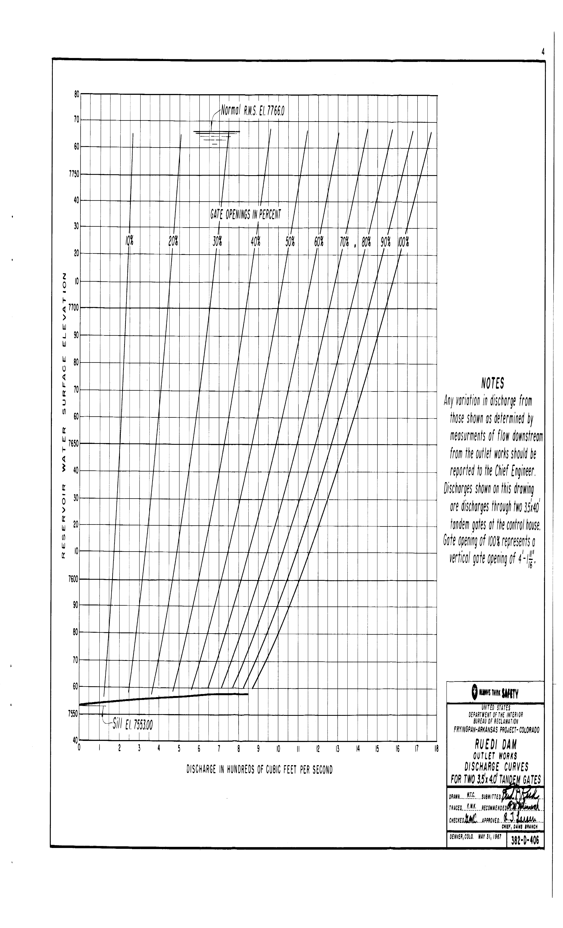
Discharge curve for two outlet works | Gate opening; Flow, cfs
Elev, ft | 10% | 20% | 30% | 40% | 50% | 60% | 70% | 80% | 90% | 100%
7553 | 0 | 0 | 0 | 0 | 0 | 0 | 0 | 0 | 0 | 0
7560 | 125 | 250 | 360 | 475 | 560 | 645 | 720 | 775 | 830 | 870
7580 | 150 | 290 | 420 | 510 | 645 | 740 | 815 | 880 | 945 | 1000
7600 | 170 | 310 | 470 | 600 | 710 | 810 | 900 | 975 | 1045 | 1105
7620 | 180 | 345 | 510 | 650 | 780 | 890 | 985 | 1060 | 1140 | 1200
7640 | 195 | 370 | 550 | 700 | 840 | 960 | 1010 | 1150 | 1230 | 1295
7660 | 205 | 398 | 580 | 750 | 895 | 1020 | 1130 | 1220 | 1305 | 1380
7680 | 215 | 420 | 620 | 795 | 950 | 1070 | 1195 | 1298 | 1385 | 1460
7700 | 235 | 445 | 655 | 840 | 1000 | 1140 | 1255 | 1360 | 1450 | 1545
7720 | 245 | 465 | 680 | 870 | 1045 | 1185 | 1320 | 1430 | 1525 | 1620
7740 | 253 | 485 | 710 | 915 | 1085 | 1240 | 1370 | 1490 | 1590 | 1680
7760 | 260 | 500 | 740 | 950 | 1130 | 1290 | 1430 | 1505 | 1660 | 1755
7766 | 265 | 505 | 750 | 960 | 1145 | 1305 | 1450 | 1525 | 1680 | 1770

Jet Gates Discharge Curve
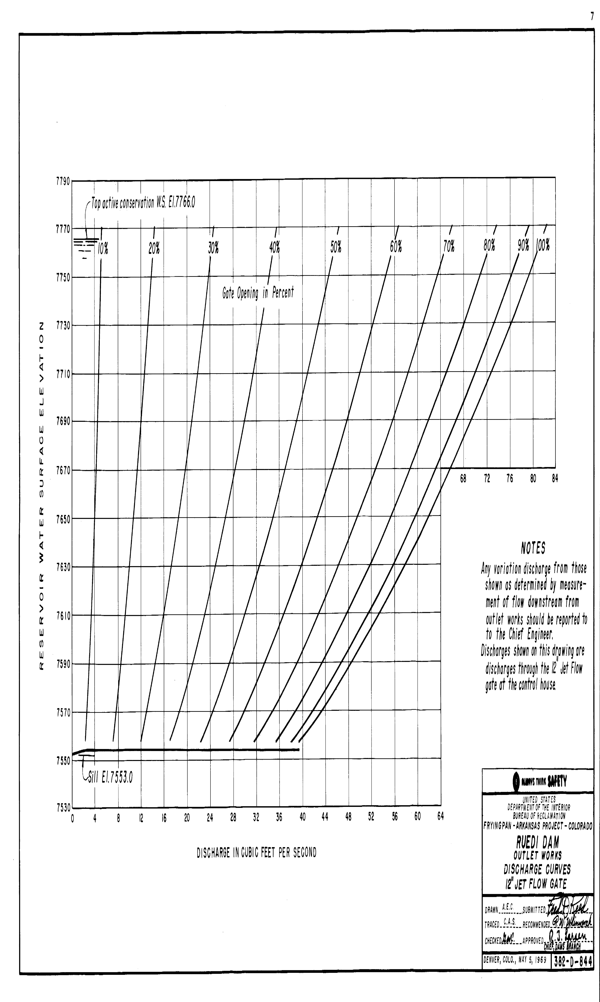
12" Jet flow gate | Gate opening; Flow, cfs
Elev, ft | 10% | 20% | 30% | 40% | 50% | 60% | 70% | 80% | 90% | 100%
7553 | 0 | 0 | 0 | 0 | 0 | 0 | 0 | 0 | 0 | 0
7570 | 3 | 7.5 | 13 | 18 | 24.5 | 30 | 34.5 | 38 | 42 | 43.5
7610 | 3.8 | 9.5 | 16 | 23 | 30 | 37 | 43 | 48 | 51.5 | 53.5
7650 | 4 | 11 | 18.5 | 27 | 35 | 42.5 | 49.5 | 55.5 | 59.5 | 62
7690 | 4.5 | 12 | 21 | 30 | 39 | 47.5 | 55.5 | 62 | 67 | 69.5
7730 | 5 | 13 | 23 | 33 | 43 | 52.5 | 61.5 | 68 | 73.5 | 76.5
7750 | 5.5 | 14 | 23.5 | 34.5 | 45 | 54.5 | 63.5 | 71 | 76.5 | 79
7766 | 6 | 14.5 | 25 | 35.5 | 42 | 57 | 66 | 73.5 | 78.5 | 82

7553 | 0
7570 | 43.5
7610 | 53.5
7650 | 62
7690 | 69.5
7730 | 76.5
7750 | 79
7766 | 82

Auxilliary Spillway Gates Dis
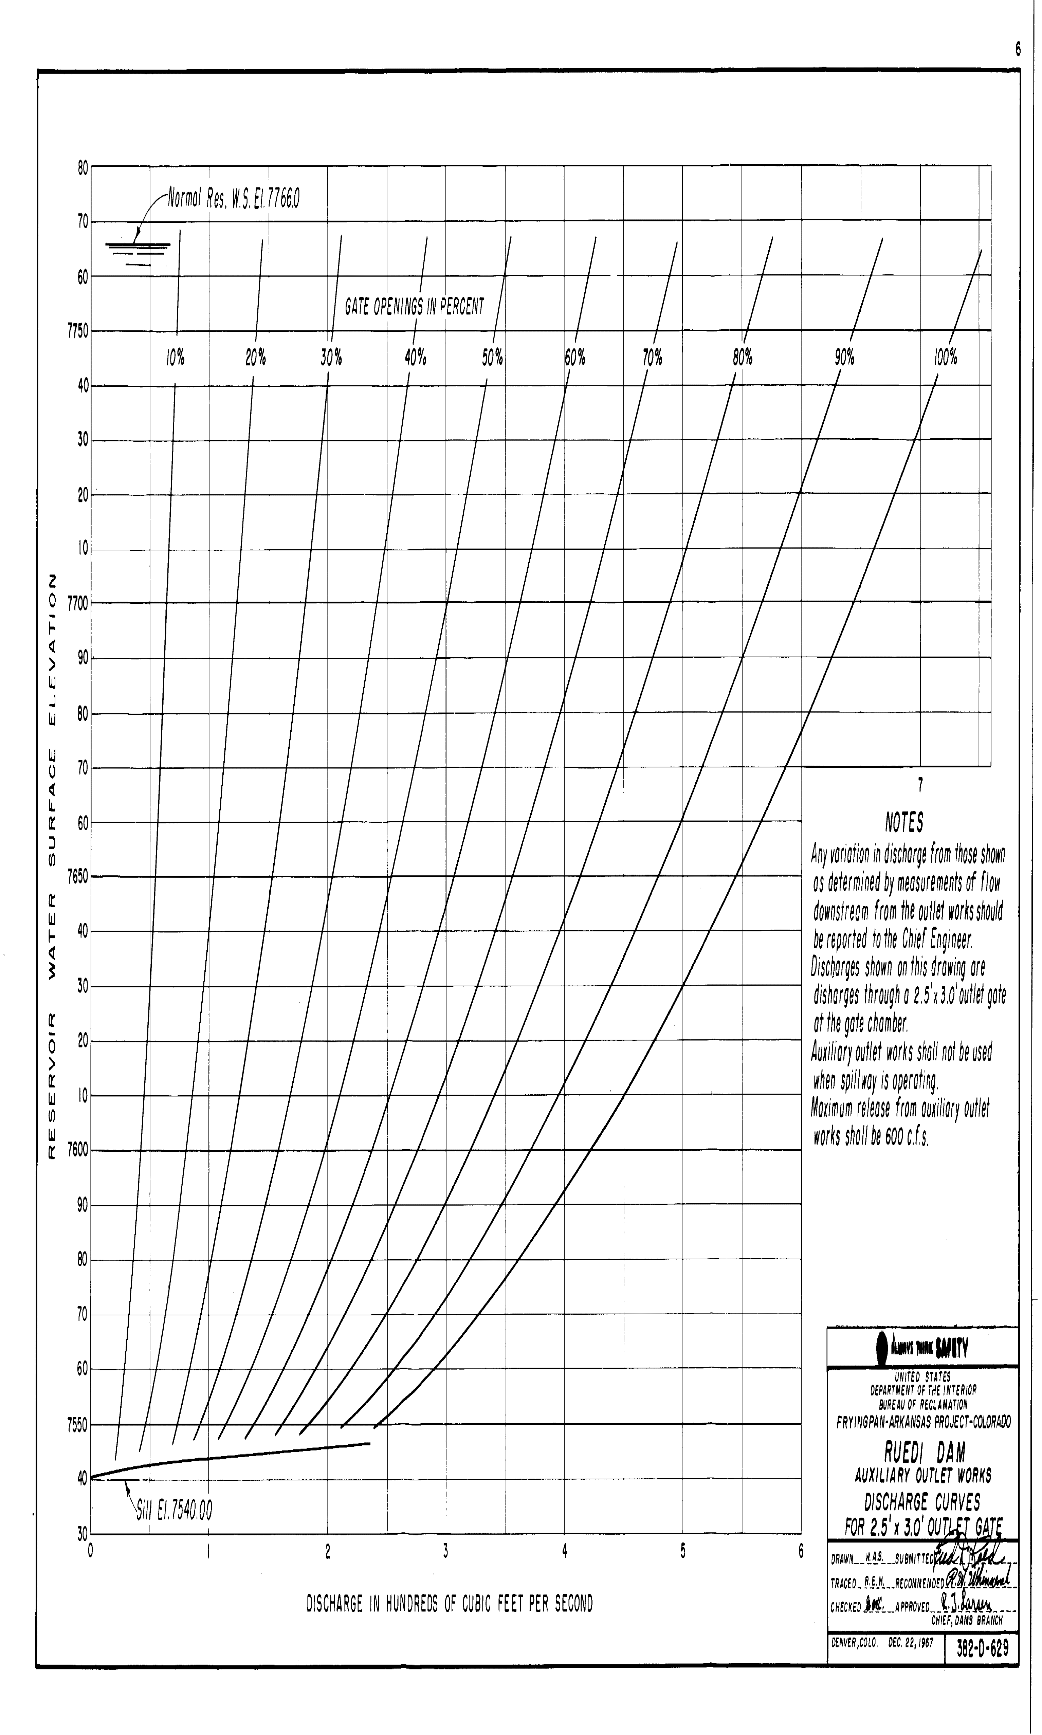
Aux gates | Gate opening; Flow, cfs
Elev, ft | 10% | 20% | 30% | 40% | 50% | 60% | 70% | 80% | 90% | 100%
7540 | 0 | 0 | 0 | 0 | 0 | 0 | 0 | 0 | 0 | 0
7580 | 40 | 70 | 105 | 140 | 170 | 205 | 235 | 275 | 320 | 360
7620 | 45 | 90 | 130 | 180 | 220 | 265 | 310 | 365 | 420 | 475
7660 | 60 | 110 | 160 | 215 | 270 | 320 | 370 | 430 | 495 | 570
7700 | 65 | 120 | 180 | 235 | 300 | 360 | 425 | 485 | 570 | 645
7740 | 70 | 140 | 200 | 270 | 330 | 405 | 470 | 590 | 635 | 715
7766 | 75 | 95 | 210 | 285 | 355 | 425 | 495 | 575 | 670 | 755

